BLANK - Personalkapazität
PLANUNGSVORLAGE FÜR DIE PERSONALKAPAZITÄT
Scrollen Sie nach rechts und unten zu Zelle X33 für PIVOT TABLE |  |  |  | AUFWANDSSTUNDEN werden automatisch ausgefüllt | BETRIEBSMITTEL
AUFGABENNAME | STARTDATUM | ENDDATUM | MONAT | ANSTRENGUNG STUNDEN | RESSOURCE 1 | RESSOURCE 2 | RESSOURCE 3 | RESSOURCE 4 | RESSOURCE 5 | RESSOURCE 6 | RESSOURCE 7 | RESSOURCE 8 | RESSOURCE 9 | RESSOURCE 10 | RESSOURCE 11 | RESSOURCE 12 | <---Geben Sie den Namen oder die ID des Teammitglieds ein
 |  |  |  |  |  |  |  |  |  |  |  |  |  |  |  |  | <---Geben Sie einzelne Stunden pro Ressource und Aufgabe ein | MONAT
 |  |  |  |  |  |  |  |  |  |  |  |  |  |  |  |  | * Stundensummen werden berechnet | JAN
 |  |  |  |  |  |  |  |  |  |  |  |  |  |  |  |  | in AUFWANDSSTUNDEN für jede Aufgabe | FEB
 |  |  |  |  |  |  |  |  |  |  |  |  |  |  |  |  |  | MAR
 |  |  |  |  |  |  |  |  |  |  |  |  |  |  |  |  |  | APR
 |  |  |  |  |  |  |  |  |  |  |  |  |  |  |  |  |  | Mai
 |  |  |  |  |  |  |  |  |  |  |  |  |  |  |  |  |  | JUN
 |  |  |  |  |  |  |  |  |  |  |  |  |  |  |  |  |  | JUL
 |  |  |  |  |  |  |  |  |  |  |  |  |  |  |  |  |  | AUG
 |  |  |  |  |  |  |  |  |  |  |  |  |  |  |  |  |  | SEP
 |  |  |  |  |  |  |  |  |  |  |  |  |  |  |  |  |  | OKT
 |  |  |  |  |  |  |  |  |  |  |  |  |  |  |  |  |  | NOV
 |  |  |  |  |  |  |  |  |  |  |  |  |  |  |  |  |  | DEZ

 |  |  |  | STUNDEN PRO RESSOURCE

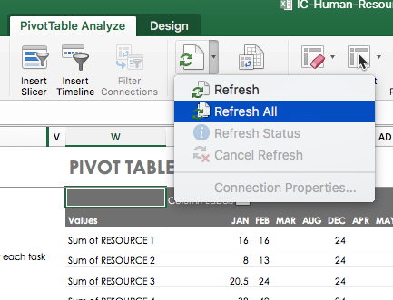
 |  |  |  |  |  |  |  |  |  |  |  |  |  |  |  |  |  |  | PIVOT-TABELLE
 |  |  |  |  |  |  |  |  |  |  |  |  |  |  |  |  |  |  |  | MONAT
 |  |  |  |  |  |  |  |  |  |  |  |  |  |  |  |  |  |  |  | (leer) | Gesamtsumme
 |  |  |  |  |  |  |  |  |  |  |  |  |  |  |  |  |  |  | Summe der RESSOURCE 1
 |  |  |  |  |  |  |  |  |  |  |  |  |  |  |  |  |  |  | Summe der RESSOURCE 2
 |  |  |  |  |  |  |  |  |  |  |  |  |  |  |  |  |  |  | Summe der RESSOURCE 3
 |  |  |  |  |  |  |  |  |  |  |  |  |  |  |  |  |  |  | Summe der RESSOURCE 4
 |  |  |  |  |  |  |  |  |  |  |  |  |  |  |  |  |  |  | Summe der RESSOURCE 5
 |  |  |  |  |  |  |  |  |  |  |  |  |  |  |  |  |  |  | Summe der RESSOURCE 6
 |  |  |  |  |  |  |  |  |  |  |  |  |  |  |  |  |  |  | Summe der RESSOURCE 7
 |  |  |  |  |  |  |  |  |  |  |  |  |  |  |  |  |  |  | Summe der RESSOURCE 8
 |  |  |  |  |  |  |  |  |  |  |  |  |  |  |  |  |  |  | Summe der RESSOURCE 9
 |  |  |  |  |  |  |  |  |  |  |  |  |  |  |  |  |  |  | Summe der RESSOURCE 10
 |  |  |  |  |  |  |  |  |  |  |  |  |  |  |  |  |  |  | Summe der RESSOURCE 11
 |  |  |  |  |  |  |  |  |  |  |  |  |  |  |  |  |  |  | Summe der RESSOURCE 12

